信用交易
融资融券市场交易数据统计（20220719）

标的证券 | 融资融券余额（亿元） | 融资余额（亿元） | 融券余额（亿元） | 融资买入额（亿元） | 融资融券规模变化（亿元） | 融资余额增幅(‰) | 融券余额增幅(%)
统计数据 | 16,274.35 | 15,292.85 | 981.50 | 672.66 | 33.31 | 1.91 | 0.42
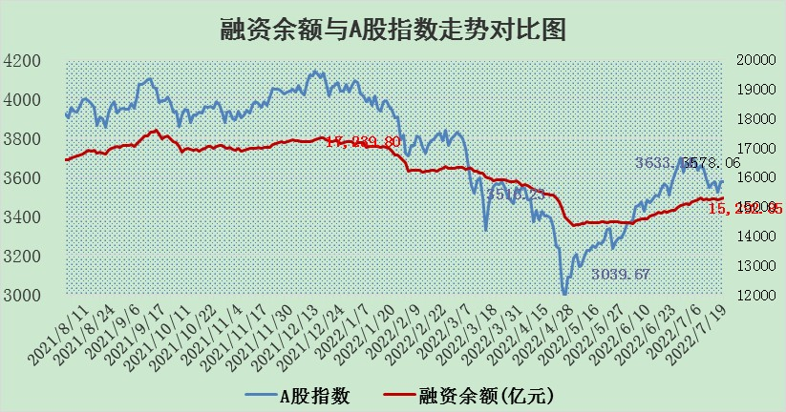

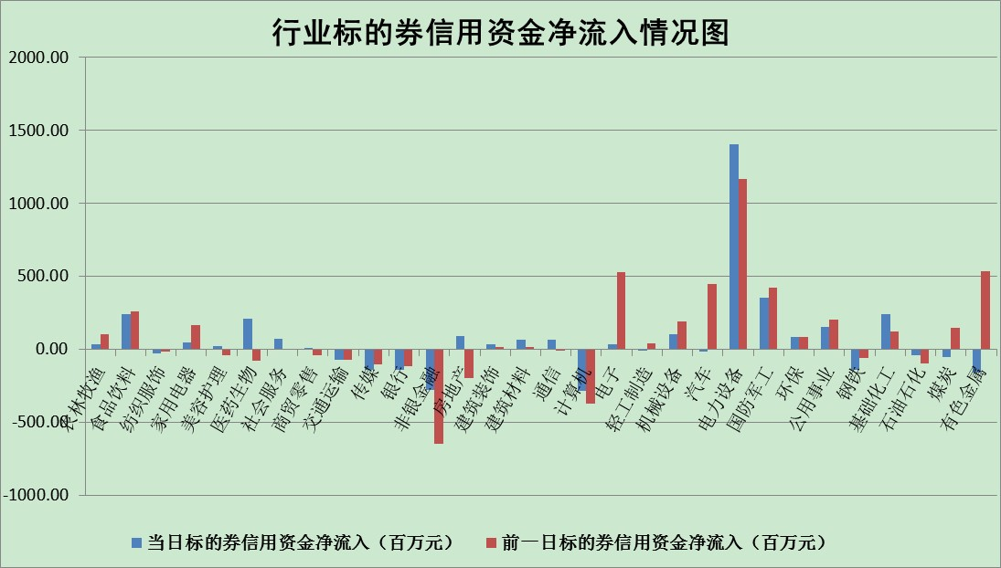

标的基金代码 | 标的基金简称 | 融资余额/市值(%) | 融资余额增幅(%) | 融资买入额/成交金额(%) | （融资余额净增额-融券余额净增额）/市值(‱) | 融券余额降幅(%) | ABS[（融资余额净增额-融券余额净增额）/市值净增额-1](%)
159902 | 华夏中小板ETF | 1.43 | -0.03 | 0.07 | -0.82 | -1.50 | 100.00
159915 | 易方达创业板ETF | 1.50 | 3.47 | 1304635.73 | 6.21 | 1.92 | 103.53
159919 | 嘉实沪深300ETF | 5.15 | 0.25 | 1.07 | 1.66 | 2.79 | 103.77
159920 | 华夏恒生ETF | 106.84 | -0.13 | 58.40 | -14.29 | 3.88 | 79.76
159922 | 嘉实中证500ETF | 0.98 | -0.16 | 12.48 | -4.19 | -0.37 | 108.70
159925 | 南方沪深300ETF | 0.05 | 0.00 | 0.00 | 0.00 | 0.00 | 100.00
159928 | 消费ETF | 0.86 | 3.69 | 4.22 | 2.22 | -12.05 | 75.55
159934 | 易方达黄金ETF | 448.97 | 0.12 | 14.98 | 52.35 | 0.00 | 368.84
159939 | 全指信息技术ETF | 0.65 | -2.47 | 46.95 | -1.66 | 0.00 | 101.51
159940 | 全指金融地产ETF | 0.32 | -2.40 | 0.05 | -0.79 | 0.00 | 101.81
159995 | 半导体芯片ETF | 2.22 | 3.07 | 263.61 | 8.39 | 9.27 | 108.91
159997 | 天弘中证电子ETF | 2.43 | 0.10 | 5.51 | -7.37 | -267.03 | 117.82
159998 | 天弘中证计算机主题ETF | 0.20 | -5.15 | 0.04 | -1.09 | 0.00 | 100.51
510050 | 华夏上证50ETF | 11.52 | 0.44 | 151.59 | 6.44 | 5.75 | 111.32
510180 | 华安上证180ETF | 0.46 | 0.06 | 1.27 | 0.29 | 25.72 | 100.67
510880 | 华泰柏瑞红利ETF | 0.23 | 5.20 | 2.24 | 0.92 | -20.11 | 108.73
510900 | 易方达恒生H股ETF | 142.56 | -0.04 | 8.58 | -6.19 | 0.00 | 91.56
511010 | 5年期国债ETF | 0.00 | 0.00 | 0.00 | 0.00 | 0.00 | 100.00
511380 | 可转债及可交换债券ETF | 50.15 | -1.15 | 0.64 | -58.16 | 0.00 | 203.91
512000 | 全指证券ETF | 7.52 | 0.22 | 19.52 | -0.91 | -5.54 | 101.34
512010 | 沪深300医药卫生ETF | 4.21 | 3.21 | 40.86 | 12.85 | -1.90 | 24.56
512070 | 沪深300非银ETF | 3.14 | 0.04 | 23.42 | -0.52 | -4.87 | 101.30
512400 | 南方中证申万有色金属ETF | 0.99 | -1.39 | 1.36 | 5.02 | 8.44 | 94.02
512580 | 广发中证环保产业ETF | 0.56 | 1.79 | 0.78 | 1.95 | 2.59 | 100.87
512660 | 国泰中证军工ETF | 2.76 | -0.34 | 26.09 | -2.11 | -2.49 | 102.09
512800 | 华宝中证银行ETF | 11.05 | -0.34 | 3.81 | -3.57 | 3.20 | 105.79
512980 | 广发中证传媒ETF | 1.65 | -1.95 | 91.11 | -2.95 | 12.24 | 102.42
515030 | 华夏中证新能源汽车ETF | 1.55 | -1.71 | 24.80 | 0.75 | 8.25 | 100.45
515050 | 华夏中证5G通信主题ETF | 1.69 | -1.87 | 167.71 | -3.33 | -2.04 | 104.38
515070 | 华夏中证人工智能ETF | 1.22 | -1.80 | 0.09 | -2.23 | 0.00 | 101.78
标的股票比较指标 |  | 融资余额/流通A股市值(%) | 融资余额增幅(%) | 融资买入额/成交金额(%) | （融资余额净增额-融券余额净增额）/流通A股市值(‱) | 融券余额降幅(%) | ABS[（融资余额净增额-融券余额净增额）/流通A股市值净增额-1](%)
前十名标的个股 |  | 仁东控股 | 世嘉科技 | 中炬高新 | 世嘉科技 | 杭电股份 | 安集科技
 |  | 数码科技 | 赣能股份 | 东方时尚 | 有方科技 | 龙溪股份 | 新宙邦
 |  | 中体产业 | 中炬高新 | 有方科技 | 中炬高新 | 东信和平 | 江丰电子
 |  | 尖峰集团 | 欧陆通 | 安徽合力 | 云涌科技 | 海印股份 | 承德露露
 |  | 全柴动力 | 容百科技 | 石化机械 | 赣能股份 | 晋亿实业 | 中信海直
 |  | 景兴纸业 | 三峡水利 | 南京熊猫 | 欧陆通 | 三维通信 | 莱茵生物
 |  | 海兰信 | 亿田智能 | 宏大爆破 | 通富微电 | 天房发展 | 黑牡丹
 |  | 大立科技 | 通富微电 | 江南水务 | 三维通信 | 冠农股份 | 黄河旋风
 |  | 蒙草生态 | 美吉姆 | 三峡水利 | 拓维信息 | 新疆众和 | 万马股份
 |  | 联创光电 | 亚星客车 | 农业银行 | 容百科技 | 华茂股份 | 星期六
后十名标的个股 |  | 广田集团 | 承德露露 | 春兴精工 | 华帝股份 | 大众交通 | 冠农股份
 |  | 延安必康 | 美畅股份 | 风范股份 | 凯撒文化 | 天玑科技 | 顺灏股份
 |  | 曙光股份 | 朗特智能 | 广田集团 | 中科金财 | 中远海科 | 广晟有色
 |  | 龙净环保 | 贵州轮胎 | 延安必康 | 贵州轮胎 | 乐凯胶片 | 亚星客车
 |  | 中嘉博创 | 招商轮船 | 曙光股份 | 承德露露 | 中国天楹 | 涪陵电力
 |  | 泰禾集团 | 天孚通信 | 龙净环保 | 铜牛信息 | 东土科技 | 启迪环境
 |  | 苏宁易购 | 四方股份 | 中嘉博创 | 吉翔股份 | 南威软件 | 华帝股份
 |  | 中信国安 | 豫能控股 | 泰禾集团 | 联创电子 | 华铁股份 | 和邦生物
 |  | 台海核电 | 现代投资 | 苏宁易购 | 朗特智能 | 浙江众成 | 华设集团
 |  | 当代文体 | 盾安环境 | 中信国安 | 中成股份 | 诚迈科技 | 特锐德
说明：1.以上普通交易数据和信用交易数据皆以交易日收盘后数据为基准；2.上述标的证券总数据只计算标的证券市场总数据，不包括从标的证券中调出去标的证券数据，所以与交易所公布的总值略有不同； 3.上述行业采用申万一级行业分类；4.以上标的基金和标的个股中比较的6个指标值中：前5个（从左至右）为正向指标，值越大排名越靠前；第6个为逆向指标，值越小，排名越靠前；5.第6个指标中ABS[]表示求绝对值，其主要用于考量信用资金相对净流入对股价相对净变化的贡献程度；6.数据来源：wind，交易所。

